ЧЕРЕШНЯ
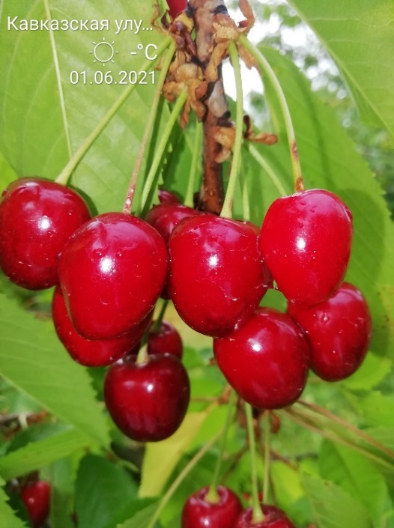
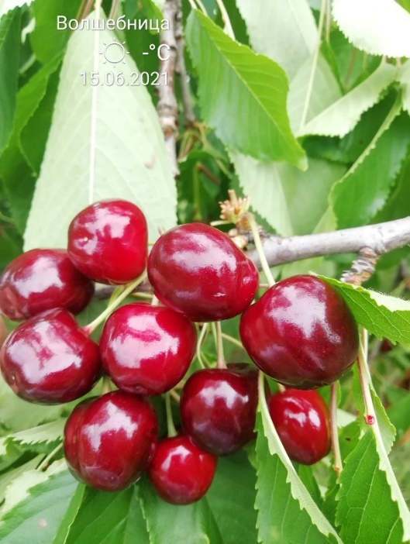
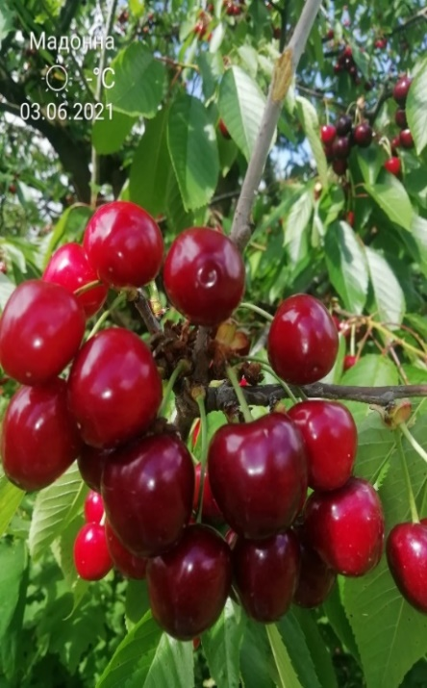
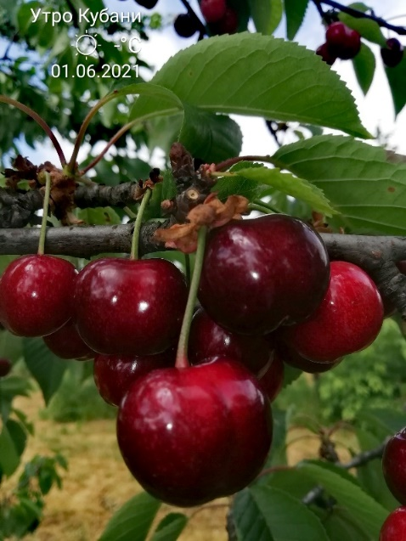
Характеристика основных биологических и хозяйственных признаков сортов черешни

Подарок лета
Наименование сорта | Происхождение | Помологическое описание сорта | Фенотипическая характеризация по комплексу характеристик ООС и UPOV
Подарок лета | Получен в результате посева семян сорта черешни Сашенька свободного опыления | Плоды довольно крупные (средняя масса плода – 7,8 г, максимальная – 8,8 г), одномерные, почковидной формы. Основная окраска кожицы тёмно-красная, мякоть красная с белыми прожилками, сочная, приятного гармоничного вкуса (4,8 балла). Сок красный. Плоды пригодны для потребления в свежем виде и современных видов переработки. Плоды накапливают растворимых сухих веществ – 18,6 %, сахаров – 12,6 %, кислот – 0,92 %, витамина С – 12,2 мг/100 г, витамина Р – 66,7 мг/100 г, антоцианов – 94,7 мг/100 г.
 |  |  | Признак |  | Индекс | Степень выраженности | Результат
 |  |  | 1. | Дерево: сила роста | 1 | очень слаборослое
Фото |  |  |  |  | 3 | слаборослое
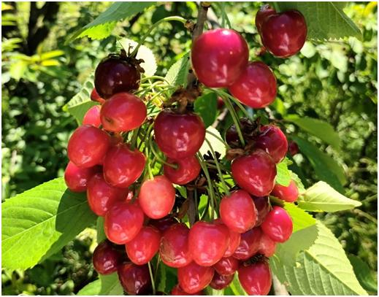
 |  |  |  |  | 5 | среднерослое
 |  |  |  |  | 7 | сильнорослое | 7
 |  |  |  |  | 9 | очень сильнорослое
 |  |  | 2. | Дерево: форма кроны | 1 | прямостоячая
 |  |  | (*) |  | 2 | полупрямостоячая | 2
 |  |  |  |  | 3 | раскидистая
 |  |  |  |  | 4 | свисающая (плакучая)
 |  |  | 3. | Дерево: ветвление | 3 | слабое | 3
 |  |  | (*) |  | 5 | среднее
 |  |  |  |  | 7 | сильное
 |  |  | 4. | Молодой побег: антоциановая окраска кончика (во время быстрого роста) | 1 | отсутствует или очень слабая
 |  |  |  |  | 3 | слабая
 |  |  |  |  | 5 | средняя | 5
 |  |  |  |  | 7 | сильная
 |  |  |  |  | 9 | очень сильная
 |  |  | 5. | Молодой побег: опушение кончика (во время быстрого роста) | 3 | слабое | 3
 |  |  |  |  | 5 | среднее
 |  |  |  |  | 7 | сильное
 |  |  | 6. | Прирост прошлого года: длина междоузлия | 1 | обычное | 1
 |  |  | (*) |  | 2 | короткое
 |  |  | 7. | Прирост прошлого года: число чечевичек | 3 | мало | 3
 |  |  |  |  | 5 | среднее число
 |  |  |  |  | 7 | много
 |  |  | 8. | Прирост прошлого года: толщина (в средней части) | 3 | тонкий
 |  |  |  |  | 5 | средней толщины | 5
 |  |  |  |  | 7 | толстый
 |  |  | 9. | Листовая пластинка: длина | 3 | короткая
 |  |  |  |  | 5 | средней длины | 5
 |  |  |  |  | 7 | длинная
 |  |  | 10. | Листовая пластинка: ширина | 3 | узкая
 |  |  |  |  | 5 | средней ширины | 5
 |  |  |  |  | 7 | широкая
 |  |  | 11. | Листовая пластинка: отношение длины к ширине | 3 | низкое
 |  |  | (*) |  | 5 | среднее | 5
 |  |  |  |  | 7 | высокое
 |  |  | 12. | Листовая пластинка: интенсивность зеленой окраски верхней стороны | 3 | светлая
 |  |  |  |  | 5 | средняя | 5
 |  |  |  |  | 7 | темная
 |  |  | 13. | Лист: длина черешка | 3 | короткий
 |  |  | (*) |  | 5 | средней длины | 5
 |  |  |  |  | 7 | длинный
 |  |  | 14. | Лист: отношение длины пластинки к длине черешка | 3 | низкое
 |  |  |  |  | 5 | среднее | 5
 |  |  |  |  | 7 | высокое
 |  |  | 15. | Лист: железки | 1 | отсутствуют
 |  |  | (*) |  | 9 | имеются | 9
 |  |  | 16. | Железки: окраска | 1 | зеленовато-желтые
 |  |  |  |  | 2 | оранжево-желтые
 |  |  |  |  | 3 | светло-красные
 |  |  |  |  | 4 | темно-красные | 4
 |  |  |  |  | 5 | фиолетовые
 |  |  | 17. | Цветок: диаметр | 3 | маленький
 |  |  |  |  | 5 | среднего диаметра | 5
 |  |  |  |  | 7 | большой
 |  |  | 18. | Цветок: форма лепестка | 1 | округлый
 |  |  |  |  | 2 | обратнояйцевидный | 2
 |  |  |  |  | 3 | широкообратнояйцевидный
 |  |  | 19. | Цветок: расположение лепестков | 1 | свободные
 |  |  |  |  | 2 | соприкасающиеся | 2
 |  |  |  |  | 3 | перекрывающиеся
 |  |  | 20. | Плод: размер | 1 | очень маленький
 |  |  | (*) |  | 3 | маленький
 |  |  |  |  | 5 | среднего размера
 |  |  |  |  | 7 | большой | 7
 |  |  |  |  | 9 | очень большой
 |  |  | 21. | Плод: форма | 1 | сердцевидный
 |  |  | (*) |  | 2 | почковидный | 2
 |  |  |  |  | 3 | сплющенный
 |  |  |  |  | 4 | округлый
 |  |  |  |  | 5 | эллиптический
 |  |  | 22. | Плод: пестичный конец (верхушка) | 1 | заостренный
 |  |  |  |  | 2 | плоский | 2
 |  |  |  |  | 3 | вдавленный
 |  |  | 23. | Плод: шов | 1 | отсутствует или очень слабозаметный
 |  |  |  |  | 2 | слабозаметный | 2
 |  |  |  |  | 3 | хорошо заметный
 |  |  | 24. | Плод: длина плодоножки | 1 | очень короткая
 |  |  | (*) |  | 3 | короткая
 |  |  |  |  | 5 | средней длины | 5
 |  |  |  |  | 7 | длинная
 |  |  |  |  | 9 | очень длинная
 |  |  | 25. | Плод: толщина плодоножки | 3 | тонкая
 |  |  |  |  | 5 | средней толщины | 5
 |  |  |  |  | 7 | толстая
 |  |  | 26. | Плод: отделительный слой между плодом и плодоножкой | 1 | отсутствует
 |  |  |  |  | 9 | имеется | 9
 |  |  | 27. | Плод: окраска кожицы | 1 | желтая
 |  |  | (*) |  | 2 | желтая с румянцем
 |  |  |  |  | 3 | оранжево-красная
 |  |  |  |  | 4 | светло-красная
 |  |  |  |  | 5 | красная
 |  |  |  |  | 6 | коричнево-красная
 |  |  |  |  | 7 | темно-красная | 7
 |  |  |  |  | 8 | почти черная
 |  |  | 28. | Плод: размер чечевичек на кожице | 3 | маленькие | 3
 |  |  |  |  | 5 | среднего размера
 |  |  |  |  | 7 | большие
 |  |  | 29. | Плод: число чечевичек на кожице | 3 | мало
 |  |  |  |  | 5 | среднее число | 5
 |  |  |  |  | 7 | много
 |  |  | 30. | Плод: толщина кожицы | 3 | тонкая
 |  |  |  |  | 5 | средней толщины | 5
 |  |  |  |  | 7 | толстая
 |  |  | 31. | Плод: окраска мякоти | 1 | кремовая
 |  |  | (*) |  | 2 | желтая
 |  |  |  |  | 3 | розовая
 |  |  |  |  | 4 | красная | 4
 |  |  |  |  | 5 | темно-красная
 |  |  | 32. | Плод: окраска сока | 1 | не окрашенный
 |  |  |  |  | 2 | светло-желтый
 |  |  |  |  | 3 | розовый
 |  |  |  |  | 4 | красный | 4
 |  |  |  |  | 5 | фиолетовый
 |  |  | 33. | Плод: плотность | 3 | мягкий
 |  |  | (*) |  | 5 | средней плотности
 |  |  |  |  | 7 | плотный | 7
 |  |  |  |  | 9 | очень плотный
 |  |  | 34. | Плод: кислотность | 1 | низкая
 |  |  |  |  | 2 | средняя | 2
 |  |  |  |  | 3 | высокая
 |  |  | 35. | Плод: сладость | 3 | низкая
 |  |  |  |  | 5 | средняя | 5
 |  |  |  |  | 7 | высокая
 |  |  | 36. | Плод: сочность | 3 | слабая
 |  |  |  |  | 5 | средняя | 5
 |  |  |  |  | 7 | сильная
 |  |  | 37. | Косточка: размер | 3 | мелкая
 |  |  | (*) |  | 5 | среднего размера | 5
 |  |  |  |  | 7 | крупная
 |  |  |  |  | 9 | очень крупная
 |  |  | 38. | Косточка: форма с брюшной стороны | 1 | эллиптическая
 |  |  | (*) |  | 2 | широкоэллиптическая | 2
 |  |  |  |  | 3 | округлая
 |  |  | 39. | Плод: отношение массы плода к массе косточки | 3 | низкое
 |  |  | (*) |  | 5 | среднее | 5
 |  |  |  |  | 7 | высокое
 |  |  | 40. | Время начала цветения | 1 | очень раннее
 |  |  | (*) |  | 3 | раннее
 |  |  |  |  | 5 | среднее | 5
 |  |  |  |  | 7 | позднее
 |  |  |  |  | 9 | очень позднее
 |  |  | 41. | Время начала созревания плодов | 1 | очень раннее
 |  |  | (*) |  | 3 | раннее
 |  |  |  |  | 5 | среднее | 5
 |  |  |  |  | 7 | позднее
 |  |  |  |  | 9 | очень позднее

